Evidencia - HU01
NOMBRE DEL CASO DE PRUEBA: Verificar que se pueda pedir un plato correctamente

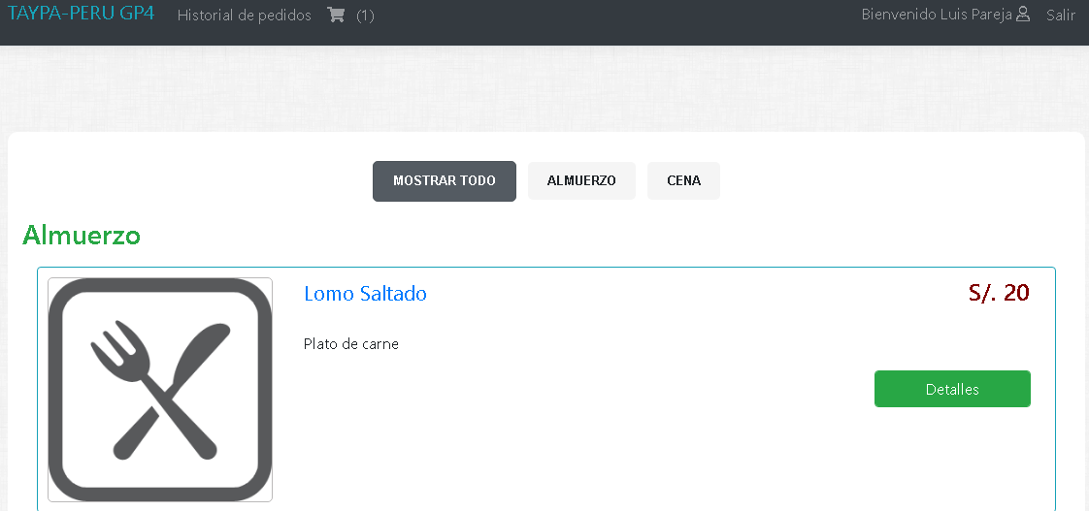
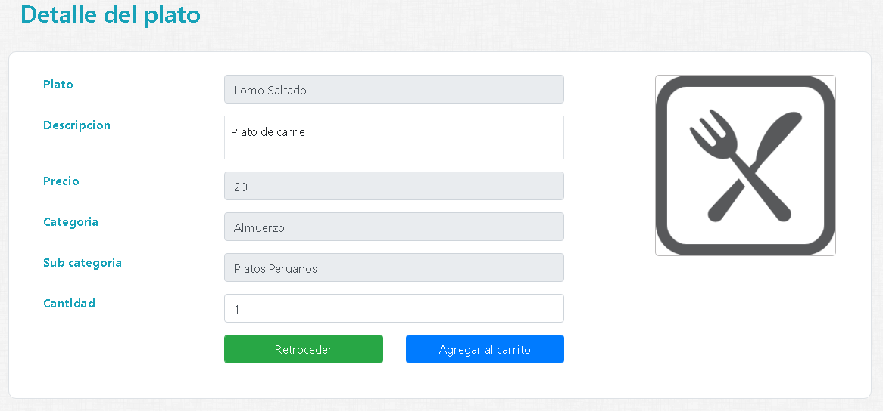

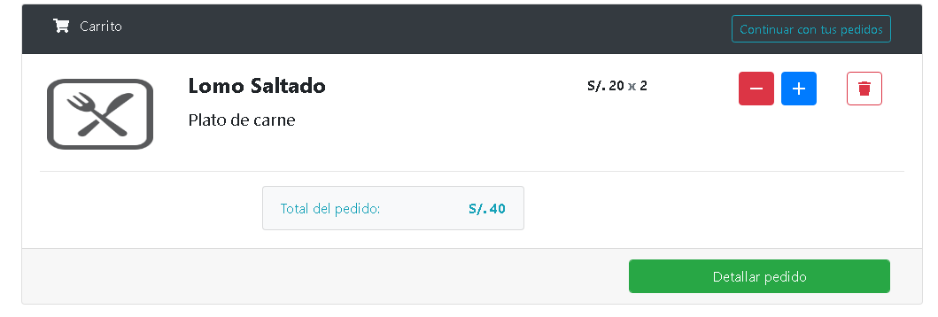
Resultado Final Esperado

